需求设计说明总览
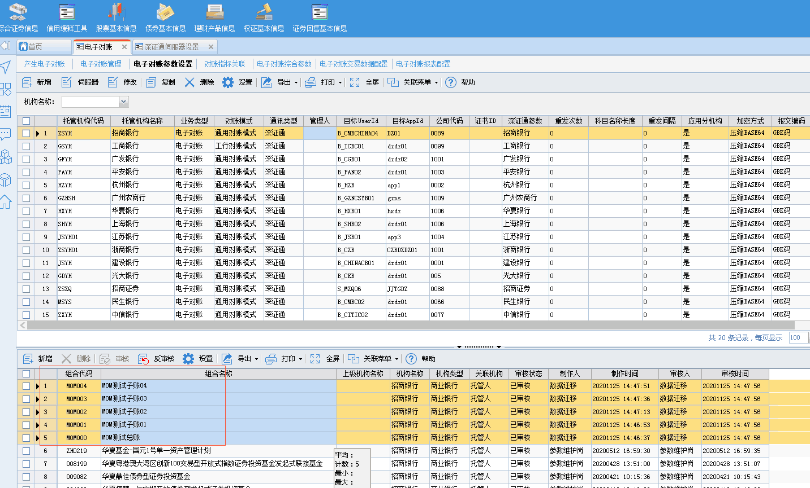
需求名称： | STORY #107789 【宁波银行资金外包】电子对账报表配置能通过群组层面配置 |  | 设计人 | 宋达萍
需求背景介绍 | 由于客户每周新成立很多相同资产类别的产品，不能及时在电子对账报表配置中配置，如果要维护，只能一个个的新增，且需要判断产品是否配置，比较麻烦，希望能够通过产品群组层面来进行控制产品
需求目标 | 【电子对账报表配置】增加群组维护功能。
需求功能点
序号 | 功能点 | 1 |  |  | 附件
1 | 增加群组设置 | 一、【 电子对账报表配置 】增加群组维护功能。 1、 表单“组合代码、投资组合” 列头更名为“ 组合/群组代码、 组合/群组名称 ” 2、set页中，“投资组合”参数名称更名为“ 组合/群组 ” 3、 set页“ 群组 ” 加载规则：加载【产品群组管理】下有权限并且“已审核”的数据。 4、 系统逻辑： 1.若维护了“组合/群组”字段， 优先使用产品组合判断 ，没有再去 产品群组判断。 2.若同时存在组合和群组（包含组合）的数据，优先取组合条件关联的数据。 5、 同一个组合只允许维护在一个群组下面，否则无法找到对应数据。 6、当“组合/群组”选择了“群组”数据时，Set页中“资产类型”参数清空内容并致灰不可维护，反之“ 资产类型 ”可维护。 |  |  | 《V4.5项目_对账报表配置功能规格说明书v0.2.doc》 3.2.2其他规则
开发建议

测试建议

